상품제안서
높이각도 조절 스마트폰 자바라 거치대 | 상품코드: S42551

 |  |  |  |  |  |  | 02-713-8555 | www.synergygift.co.kr
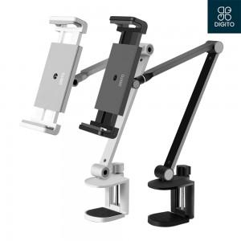

【상세/제작정보】

【인쇄/포장옵션】 | 레이저, 스티커, DTF필름컬러 / 포장지포장

【공급단가】 | 수량 | 20~ | 100~ | 300~ | 500~ | 1,000~
*VAT별도 | 단가 | 29,540원 | 29,090원 | 28,410원 | 27,270원 | 26,130원

【상품 URL】 | https://www.synergygift.co.kr:443/src/goods_detail.php?gdno=42551

